Summary table
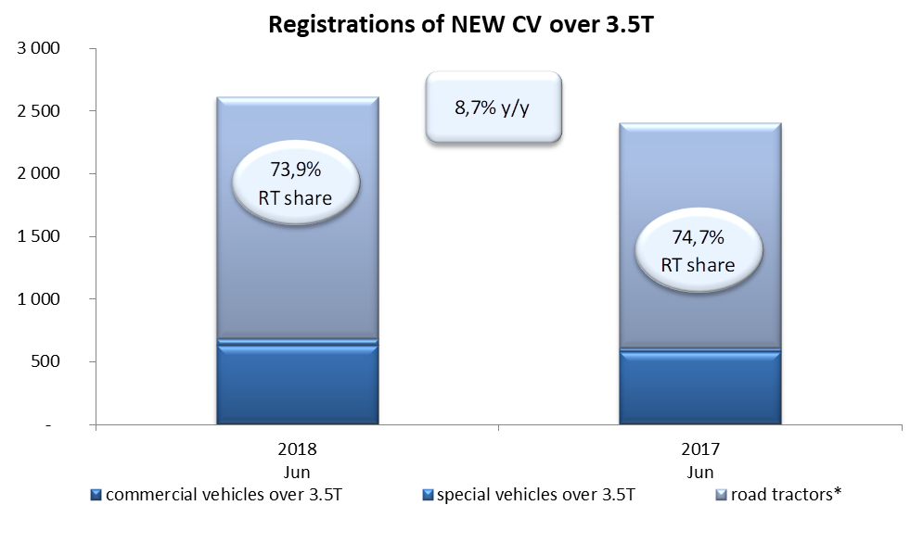
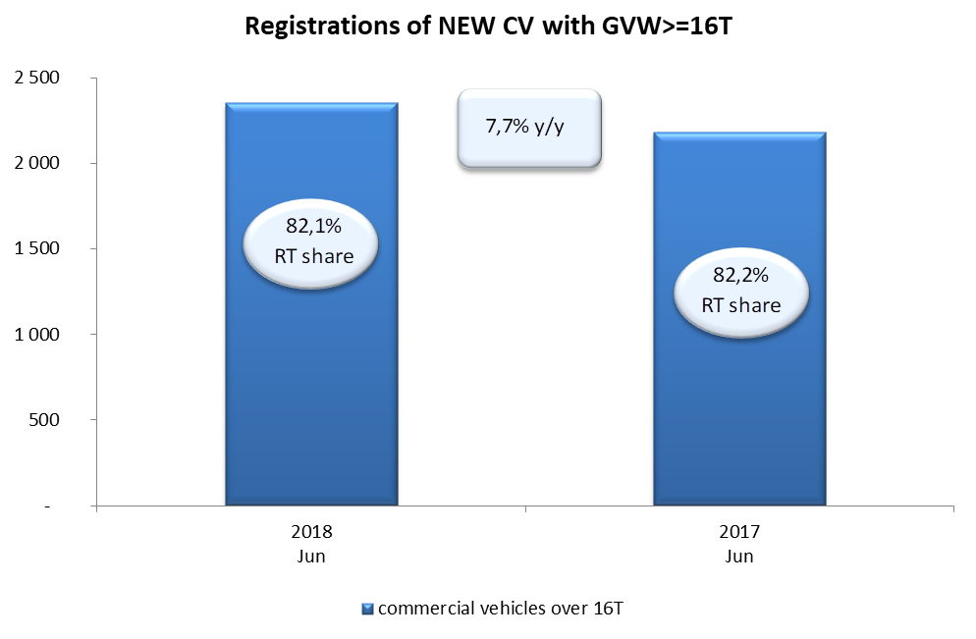
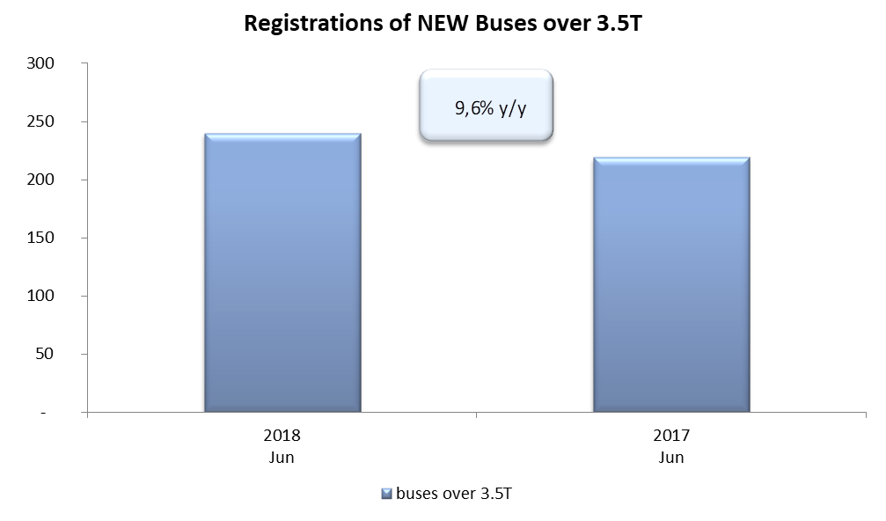
PZPM na podstawie danych CEP (MC) |  |  |  |  |  | 06/07/2018
 |  |  |  |  |  | units
FIRST REGISTRATIONS OF NEW COMMERCIAL VEHICLES OVER 3.5T
 | 2018 Jun | 2017 Jun | % change y/y | 2018 Jan - Jun | 2017 Jan - Jun | % change y/y
CV - TOTAL | 2,613 | 2,403 | 8.7% | 15,079 | 13,257 | 13.7%
commercial vehicles over 3.5T* | 628 | 578 | 8.7% | 3,365 | 2,687 | 25.2%
special vehicles over 3.5T | 55 | 30 | 83.3% | 309 | 200 | 54.5%
road tractors* | 1,930 | 1,795 | 7.5% | 11,405 | 10,370 | 10.0%
BUSES - TOTAL* | 240 | 219 | 9.6% | 1,423 | 1,153 | 23.4%
buses over 3.5T | 240 | 219 | 9.6% | 1,423 | 1,153 | 23.4%
COMMERCIAL VEHICLES - TOTAL | 2,853 | 2,622 | 8.8% | 16,502 | 14,410 | 14.5%
*/ The data does not cover new registrations of domestic producers their own brands

